Cover
 |  | サンゲツ - クロス |  |  | 住宅設備と建材のご提案シート

 |  | SP マテリアル
 |  |  |  |  |  | QRコードをスマホで読み込むと、
 |  |  |  |  |  | サンゲツ マテリアル
 |  | 充実のデザイン＆カラー |  |  |  | の製品について表示します
 |  | ・全点“ 撥水・抗菌機能付き” ・アクセントに選べるデザインが充実 ・豊富なカラーバリエーション ・コーディネートを楽しめるラインアップ
 |  |  |  |  | https://judge.3cata.com/product/detail/14385

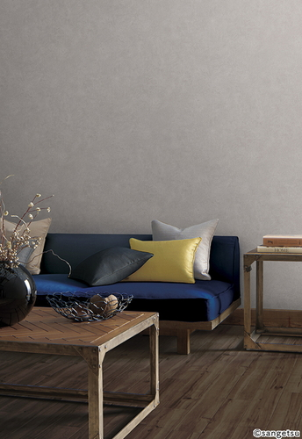

 |  |  |  | 内壁

 |  |  |  | サンゲツ
 |  |  |  | マテリアル
 |  |  |  | SP2900
 |  |  |  | SP2900

 |  |  |  | 650円（税抜）/㎡

アクセント内壁
 | サンゲツ
 | マテリアル
 | SP2900
 | SP2900

 | 650円（税抜）/㎡

 |  |  | 本資料は、サンゲツ マテリアル（2021.06）の商品情報が掲載されたカタログを基に作成されています。掲載されている製品の立体形状、オプション組合せ、色、価格（参考価格）などの各仕様につきましては実際と異なる場合がございます。また、掲載される写真や画像はイメージとなります。

 |  |  |  |  |  |  | 【2022年5月9日 作成】

